target
layanan | jan | feb | mar | apr | mei | jun | jul | agu | sep | okt | nov | des | total
pengujian | Rp154,367,661 | Rp219,521,679 | Rp194,618,608 | Rp104,274,239 | Rp156,708,430 | Rp192,159,119 | Rp226,309,237 | Rp195,449,724 | Rp263,772,493 | Rp164,158,345 | Rp304,367,136 | Rp185,993,329 | Rp2,361,700,000 | Rp2,361,700,000 | Rp- | Rp33,868,247
lingkungan | Rp150,000,000 | Rp136,608,297 | Rp136,643,549 | Rp41,886,566 | Rp67,474,672 | Rp135,978,354 | Rp136,879,514 | Rp172,018,648 | Rp177,303,357 | Rp138,364,210 | Rp144,514,600 | Rp127,378,233 | Rp1,565,050,000 | Rp1,565,050,000 | Rp- | Rp121,939,633
kalibrasi | Rp47,694,387 | Rp64,882,295 | Rp61,289,706 | Rp27,461,648 | Rp54,503,955 | Rp42,280,262 | Rp30,057,074 | Rp47,666,593 | Rp113,019,335 | Rp136,259,747 | Rp106,653,990 | Rp59,231,008 | Rp791,000,000 | Rp791,000,000 | Rp- | Rp12,215,000
masker | Rp3,804,590 | Rp6,177,870 | Rp10,743,927 | Rp7,731,317 | Rp11,271,471 | Rp9,255,581 | Rp13,134,709 | Rp21,660,709 | Rp8,454,164 | Rp4,619,934 | Rp19,269,927 | Rp8,175,801 | Rp124,300,000 | Rp124,300,000 | Rp- | Rp3,756,118
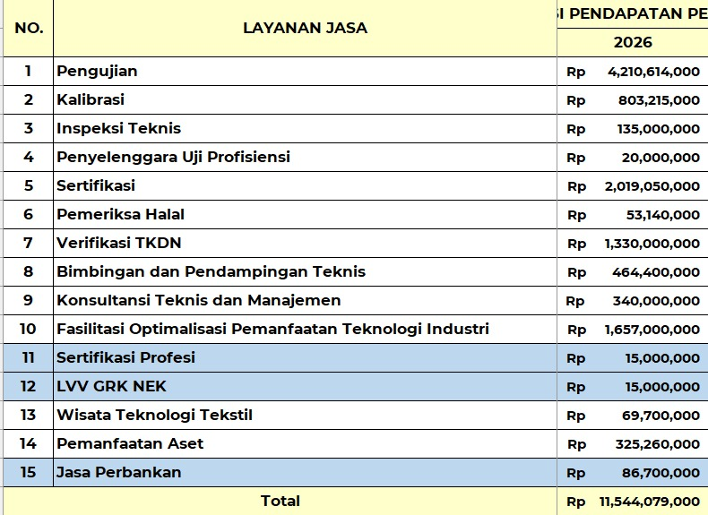
sertifikasi | Rp93,947,158 | Rp146,586,370 | Rp109,929,610 | Rp82,992,857 | Rp79,454,612 | Rp159,668,387 | Rp138,303,352 | Rp212,457,375 | Rp241,427,603 | Rp155,045,623 | Rp362,308,149 | Rp195,378,904 | Rp1,977,500,000 | Rp1,977,500,000 | Rp- | Rp41,550,000
inspeksi | Rp15,481,132 | Rp- | Rp37,017,741 | Rp- | Rp- | Rp- | Rp- | Rp- | Rp- | Rp24,753,763 | Rp- | Rp58,347,364 | Rp135,600,000 | Rp135,600,000 | Rp- | -Rp600,000
konsultansi | Rp4,677,840 | Rp4,678,287 | Rp28,175,647 | Rp18,430,687 | Rp41,098,313 | Rp24,786,096 | Rp19,984,231 | Rp16,795,228 | Rp45,428,465 | Rp8,897,573 | Rp59,494,412 | Rp55,253,221 | Rp327,700,000 | Rp327,700,000 | Rp- | Rp12,300,000
bimteks | Rp21,431,560 | Rp36,124,161 | Rp2,294,947 | Rp17,169,601 | Rp32,741,240 | Rp104,509,323 | Rp23,765,448 | Rp849,980 | Rp44,198,974 | Rp84,998,026 | Rp140,416,740 | Rp- | Rp508,500,000 | Rp508,500,000 | Rp- | Rp40,600,000
opti | Rp50,000,000 | Rp77,145,355 | Rp37,946,171 | Rp216,193,292 | Rp92,391,826 | Rp96,809,487 | Rp352,370,792 | Rp46,821,161 | Rp208,044,375 | Rp112,711,429 | Rp94,246,792 | Rp152,119,320 | Rp1,536,800,000 | Rp1,536,800,000 | Rp- | Rp120,200,000
uji_profi | Rp2,600,000 | Rp- | Rp2,000,000 | Rp2,000,000 | Rp2,000,000 | Rp2,000,000 | Rp2,000,000 | Rp2,000,000 | Rp2,000,000 | Rp2,000,000 | Rp2,000,000 | Rp2,000,000 | Rp22,600,000 | Rp22,600,000 | Rp- | -Rp2,600,000
verifikasi | Rp180,676,040 | Rp137,883,050 | Rp122,178,982 | Rp215,847,559 | Rp71,993,300 | Rp116,816,011 | Rp82,580,550 | Rp40,919,721 | Rp21,915,607 | Rp120,947,685 | Rp155,877,669 | Rp167,463,826 | Rp1,435,100,000 | Rp1,435,100,000 | Rp- | -Rp90,099,999
lph | Rp63,343,288 | Rp- | Rp- | Rp- | Rp- | Rp- | Rp- | Rp- | Rp12,302,309 | Rp6,305,414 | Rp- | Rp31,048,989 | Rp113,000,000 | Rp113,000,000 | Rp- | -Rp59,860,000
aset |  | Rp10,629,156 | Rp1,916,325 | Rp426,416 | Rp71,155,870 | Rp35,588,886 | Rp35,588,886 | Rp35,588,886 | Rp35,588,886 | Rp36,533,360 | Rp35,588,886 | Rp17,794,443 | Rp316,400,000 | Rp316,400,000 | Rp- | Rp8,860,002
bagi_hasil | Rp1,980,500 | Rp4,717,945 | Rp5,337,294 | Rp5,482,811 | Rp- | Rp7,709,376 | Rp8,748,399 | Rp16,304,361 | Rp10,020,315 | Rp10,617,492 | Rp10,626,530 | Rp3,204,977 | Rp84,750,000 | Rp84,750,000 | Rp- | Rp1,949,999
TOTAL | Rp546,801,094 | Rp844,954,465 | Rp750,092,507 | Rp739,896,993 | Rp680,793,689 | Rp927,560,882 | Rp1,069,722,192 | Rp808,532,386 | Rp1,183,475,883 | Rp1,006,212,601 | Rp1,435,364,831 | Rp1,063,389,415 | Rp11,300,000,000 | Rp11,300,000,000 | Rp- | Rp244,079,000

 |  | Rp10,629,156 |  | Rp216,193,292

